4 Tablica 2 - Graf 2
Tablica 2: Struktura članova OMF-a prema dobi i spolu |  |  |  |  |  |  |  |  |  |  |  |  |  |  |  |  |  | Prosinac 2018.
Table 2: Mandatory pension funds members age and gender structure |  |  |  |  |  |  |  |  |  |  |  |  |  |  |  |  |  | December 2018

 | Muškarci Male |  |  | Žene Female |  |  | Ukupno Total |  |  | Mjesečna promjena broja - muškarci Monthly change in number - Male |  |  | Mjesečna promjena broja - žene Monthly change in number - Female |  |  | Ukupna mjesečna promjena Total monthly change
Dob Age | Kategorije / Categories |  |  | Kategorije / Categories |  |  | Kategorije / Categories |  |  | Kategorije / Categories |  |  | Kategorije / Categories |  |  | Kategorije / Categories
 | A | B | C | A | B | C | A | B | C | A | B | C | A | B | C | A | B | C
≤ 18 | 5 | 5,761 | 2 | 4 | 3,612 | 0 | 9 | 9,373 | 2 | 0 | 11 | 0 | -1 | -1 | 0 | -10.00% | 0.11% | 0.00%
19 - 24 | 267 | 105,754 | 121 | 175 | 84,145 | 92 | 442 | 189,899 | 213 | -3 | 1,123 | -2 | 3 | 553 | 0 | 0.00% | 0.89% | -0.93%
25 - 29 | 443 | 123,914 | 88 | 314 | 114,515 | 99 | 757 | 238,429 | 187 | 8 | 307 | 2 | 9 | 10 | -4 | 2.30% | 0.13% | -1.06%
30 - 34 | 786 | 146,899 | 70 | 432 | 137,475 | 61 | 1,218 | 284,374 | 131 | -6 | 60 | 1 | 5 | -56 | 5 | -0.08% | 0.00% | 4.80%
35 - 39 | 909 | 158,908 | 66 | 388 | 148,201 | 80 | 1,297 | 307,109 | 146 | 9 | 318 | -1 | 0 | 129 | -4 | 0.70% | 0.15% | -3.31%
40 - 44 | 793 | 143,200 | 82 | 406 | 139,263 | 85 | 1,199 | 282,463 | 167 | 1 | 440 | 1 | -1 | 213 | 4 | 0.00% | 0.23% | 3.09%
45 - 49 | 556 | 118,444 | 108 | 289 | 124,604 | 89 | 845 | 243,048 | 197 | 2 | 307 | 0 | 7 | 157 | -4 | 1.08% | 0.19% | -1.99%
50 - 54 | 335 | 112,023 | 133 | 171 | 117,712 | 183 | 506 | 229,735 | 316 | 5 | 206 | 0 | 6 | 369 | -1 | 2.22% | 0.25% | -0.32%
55 - 59 | 0 | 61,829 | 223 | 0 | 50,086 | 9,025 | 0 | 111,915 | 9,248 | 0 | 1,032 | -3 | 0 | 775 | 240 |  | 1.64% | 2.63%
60 - 64 | 0 | 14 | 13,362 | 0 | 1 | 8,789 | 0 | 15 | 22,151 | 0 | -6 | 203 | 0 | 0 | 175 |  | -28.57% | 1.74%
≥ 65 | 0 | 1 | 545 | 0 | 0 | 324 | 0 | 1 | 869 | 0 | 0 | 18 | 0 | 0 | 15 |  | 0.00% | 3.95%
Ukupno Total | 4,094 | 976,747 | 14,800 | 2,179 | 919,614 | 18,827 | 6,273 | 1,896,361 | 33,627 | 16 | 3,798 | 219 | 28 | 2,149 | 426 | 0.71% | 0.31% | 1.96%
Sveukupno Total | 995,641 |  |  | 940,620 |  |  | 1,936,261 |  |  | 4,033 |  |  | 2,603 |  |  | 0.34%
Izvor / Source: Regos

Grafikon 2: Dobna i spolna struktura članova OMF-a po kategorijama fondova (A, B i C) |  |  |  |  |  |  |  |  |  |  |  |  | Prosinac 2018.
Chart 2: OMF members age and gender structure by funds categories (A, B and C) |  |  |  |  |  |  |  |  |  |  |  |  | December 2018

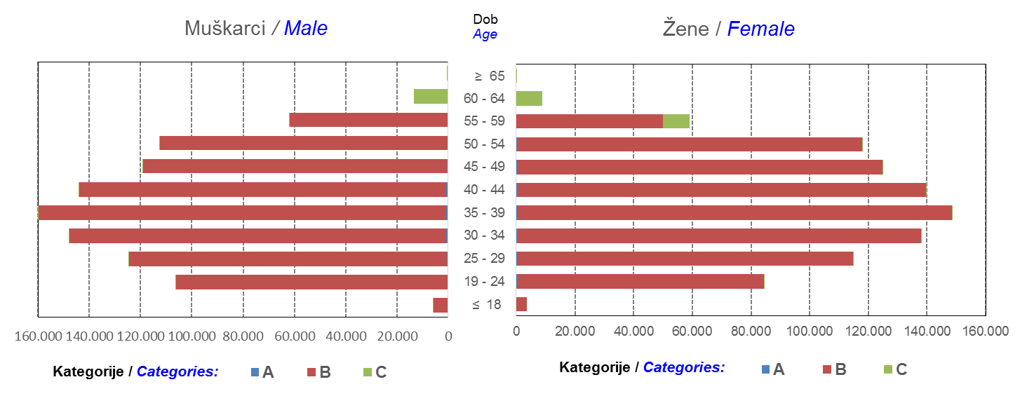

Izvor / Source: Regos
Sadržaj / Contents
 |  |  |  |  |  |  |  |  |  |  |  |  |  |  |  |  |  | stranica/page 4

8 Tablica 9 - Graf 3,4
Tablica 9: Neto imovina OMF-ova |  |  |  |  |  | Prosinac 2018.
Table 9: OMFs' net assets |  |  |  |  |  | December 2018
 |  |  |  | u tisućama kuna / in thousand HRK
Obvezni mirovinski fond Mandatory pension fund | Neto imovina OMF-ova / OMFs' net assets
 | Prosinac 2018. |  | Studeni 2018. |  | Promjena
 | December 2018 |  | November 2018 |  | Change
 | Iznos | Udjel | Iznos | Udjel | U iznosu | Relativna
 | Amount | Share | Amount | Share | Amount | Relative
AZ OMF kategorije A | 286,601 | 0.29% | 287,410 | 0.29% | -809 | -0.28%
AZ OMF kategorije B | 35,625,951 | 36.31% | 35,628,508 | 36.35% | -2,557 | -0.01%
AZ OMF kategorije C | 1,937,808 | 1.97% | 1,892,857 | 1.93% | 44,950 | 2.37%
Svi AZ OMF / All AZ OMF | 37,850,360 | 38.57% | 37,808,775 | 38.57% | 41,584 | 0.11%
Erste Plavi OMF kategorije A | 87,928 | 0.09% | 88,264 | 0.09% | -337 | -0.38%
Erste Plavi OMF kategorije B | 12,969,105 | 13.22% | 12,966,303 | 13.23% | 2,802 | 0.02%
Erste Plavi OMF kategorije C | 527,641 | 0.54% | 514,954 | 0.53% | 12,687 | 2.46%
Svi Erste Plavi OMF / All Erste Plavi OMF | 13,584,673 | 13.84% | 13,569,522 | 13.84% | 15,152 | 0.11%
PBZ/CO OMF kategorije A | 91,692 | 0.09% | 90,880 | 0.09% | 811 | 0.89%
PBZ/CO OMF kategorije B | 15,494,836 | 15.79% | 15,386,340 | 15.70% | 108,495 | 0.71%
PBZ/CO OMF kategorije C | 747,461 | 0.76% | 731,391 | 0.75% | 16,070 | 2.20%
Svi PBZ CO OMF / All PBZ CO OMF | 16,333,989 | 16.65% | 16,208,612 | 16.54% | 125,377 | 0.77%
Raiffeisen OMF kategorije A | 186,675 | 0.19% | 187,433 | 0.19% | -759 | -0.40%
Raiffeisen OMF kategorije B | 28,544,077 | 29.09% | 28,654,227 | 29.23% | -110,150 | -0.38%
Raiffeisen OMF kategorije C | 1,626,420 | 1.66% | 1,596,435 | 1.63% | 29,985 | 1.88%
Svi Raiffeisen OMF / All Raiffeisen OMF | 30,357,172 | 30.94% | 30,438,096 | 31.05% | -80,924 | -0.27%
Ukupno kategorija A / Total category A | 652,895 | 0.67% | 653,988 | 0.67% | -1,093 | -0.17%
Ukupno kategorija B / Total category B | 92,633,969 | 94.40% | 92,635,379 | 94.50% | -1,410 | 0.00%
Ukupno kategorija C / Total category C | 4,839,330 | 4.93% | 4,735,637 | 4.83% | 103,692 | 2.19%
Sveukupno / Total | 98,126,194 | 100.00% | 98,025,004 | 100.00% | 101,189 | 0.10%
Izvor / Source: HANFA

Grafikon 3: Udjeli društava za upravljanje OMF-ovima u ukupnoj neto imovini |  |  |  |  |  | Prosinac 2018.
Chart 3: OMFs' management companies share in total net assets |  |  |  |  |  | December 2018

Izvor / Source: HANFA

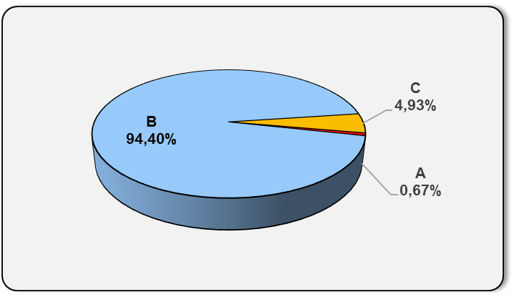
Grafikon 4: Udjeli kategorija A, B i C u ukupnoj neto imovini |  |  |  |  |  | Prosinac 2018.
Chart 4: Categories' A, B and C share in total net assets |  |  |  |  |  | December 2018

Izvor / Source: HANFA

Sadržaj / Contents
 |  |  |  |  |  | stranica / page 8

10 Graf 5.1, 5.2, 5.3
Grafikon 5.1: Vrijednosti obračunskih jedinica OMF-ova kategorije A | Prosinac 2018.
Chart 5.1: Values of category A OMFs' units of account | December 2018
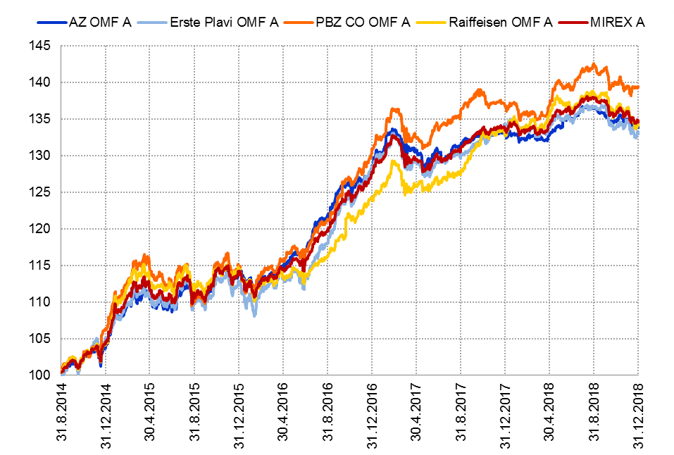

Izvor / Source: HANFA

Grafikon 5.2: Vrijednosti obračunskih jedinica OMF-ova kategorije B
Chart 5.2: Values of category B OMFs' units of account
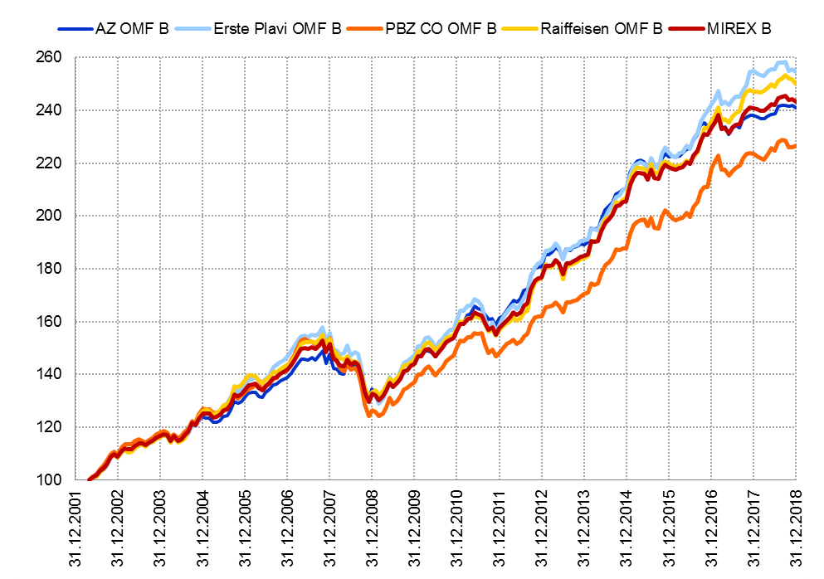

Izvor / Source: HANFA

Grafikon 5.3: Vrijednosti obračunskih jedinica OMF-ova kategorije C
Chart 5.3: Values of category C OMFs' units of account
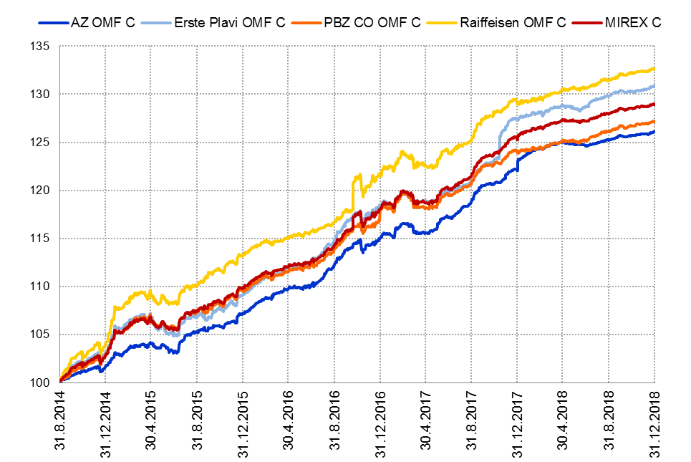

Izvor / Source: HANFA
Sadržaj / Contents
 | stranica / page 10

12 Tablica 13 - Graf 6
Tablica 13: Članstvo ODMF-ova1) |  |  |  |  |  |  |  |  | Prosinac 2018.
Table 13: ODMFs' Membership1) |  |  |  |  |  |  |  |  | December 2018

Članstvo / Membership | AZ benefit ODMF | AZ profit ODMF | Croatia osiguranje ODMF | Croatia osiguranje 1000 A ODMF | Croatia osiguranje 1000 C ODMF | Erste Plavi Expert ODMF | Erste Plavi Protect ODMF | Raiffeisen ODMF | Ukupno Total
Početak razdoblja Beginning of the period | 45,184 | 103,733 | 29,468 | 1,059 | 388 | 21,715 | 27,514 | 67,871 | 296,932
Udjel Share | 15.22% | 34.93% | 9.92% | 0.36% | 0.13% | 7.31% | 9.27% | 22.86% | 100.00%
Novi članovi New members | 632 | 317 | 774 | 125 | 2,769 | 446 | 2,073 | 4,291 | 11,427
Mirovina Retirement | 11 | 36 | 76 | 61 | 7 | 5 | 4 | 57 | 257
Smrt Death | 17 | 11 | 1 | 0 | 0 | 1 | 1 | 6 | 37
Ostalo Other | 1,000 | 350 | 3 | 0 | 0 | 46 | 232 | 1,374 | 3,005
Ukupan prestanak članstva Membership termination total | 1,028 | 397 | 80 | 61 | 7 | 52 | 237 | 1,437 | 3,299
Kraj razdoblja End of the period | 44,788 | 103,653 | 30,162 | 1,123 | 3,150 | 22,109 | 29,350 | 70,725 | 305,060
Udjel Share | 14.68% | 33.98% | 9.89% | 0.368% | 1.0326% | 7.25% | 9.62% | 23.18% | 100.00%
Izvor / Source: DMD-ovi / DMDs
1) Preliminarni podaci / Preliminary data

Grafikon 6: Udjel ODMFova u ukupnom broju članova |  |  |  |  |  |  |  |  | Prosinac 2018.
Chart 6: ODMFs' shares in total membership |  |  |  |  |  |  |  |  | December 2018
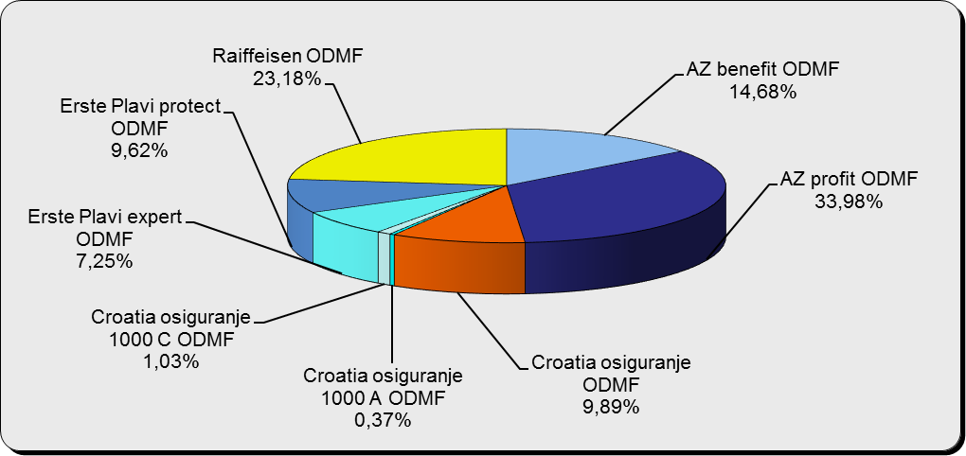

Izvor / Source: DMD-ovi / DMDs

Sadržaj / Contents

 |  |  |  |  |  |  |  |  | stranica / page 12

13 Tablica 14 - Graf 7
Tablica 14: Struktura članova ODMF-a prema dobi i spolu |  |  |  |  |  | KVARTALNI PODACI za: |  |  | RUJAN 2018.
Table 14: Open voluntary pension funds members age and gender structure |  |  |  |  |  | QUARTERLY DATA for: |  |  | SEPTEMBER 2018

 |  | Rujan 2018. |  |  | Lipanj 2018. |  | Kvartalna promjena Quarterly change
 |  | September 2018 |  |  | June 2018 |  | Brojčana / In number |  | Relativna Relative
Dob Age | Muškarci Male | Žene Female | Ukupno Total | Muškarci Male | Žene Female | Ukupno Total | Muškarci Male | Žene Female | Ukupno Total
≤ 18 | 792 | 707 | 1,499 | 881 | 820 | 1,701 | -89 | -113 | -11.88%
19 - 24 | 4,047 | 2,173 | 6,220 | 4,248 | 2,479 | 6,727 | -201 | -306 | -7.54%
25 - 29 | 9,774 | 6,185 | 15,959 | 10,713 | 6,991 | 17,704 | -939 | -806 | -9.86%
30 - 34 | 18,243 | 13,184 | 31,427 | 19,035 | 13,835 | 32,870 | -792 | -651 | -4.39%
35 - 39 | 22,236 | 18,093 | 40,329 | 22,752 | 18,432 | 41,184 | -516 | -339 | -2.08%
40 - 44 | 21,459 | 19,478 | 40,937 | 22,238 | 20,224 | 42,462 | -779 | -746 | -3.59%
45 - 49 | 19,355 | 19,912 | 39,267 | 20,109 | 21,093 | 41,202 | -754 | -1,181 | -4.70%
50 - 59 | 31,011 | 35,124 | 66,135 | 31,591 | 34,643 | 66,234 | -580 | 481 | -0.15%
60 - 69 | 16,238 | 18,261 | 34,499 | 14,191 | 15,958 | 30,149 | 2,047 | 2,303 | 14.43%
70 - 84 | 4,892 | 6,832 | 11,724 | 3994 | 5885 | 9,879 | 898 | 947 | 18.68%
≥ 85 | 335 | 504 | 839 | 289 | 442 | 731 | 46 | 62 | 14.77%
Ukupno Total | 148,382 | 140,453 | 288,835 | 150,041 | 140,802 | 290,843 | -1,659 | -349 | -0.69%
Izvor / Source: DMD-ovi / DMDs

Grafikon 7: Dobna i spolna struktura članova ODMF-a na dan 30. rujna 2018.
Chart 7: ODMF members age and gender structure as at 30 September 2018

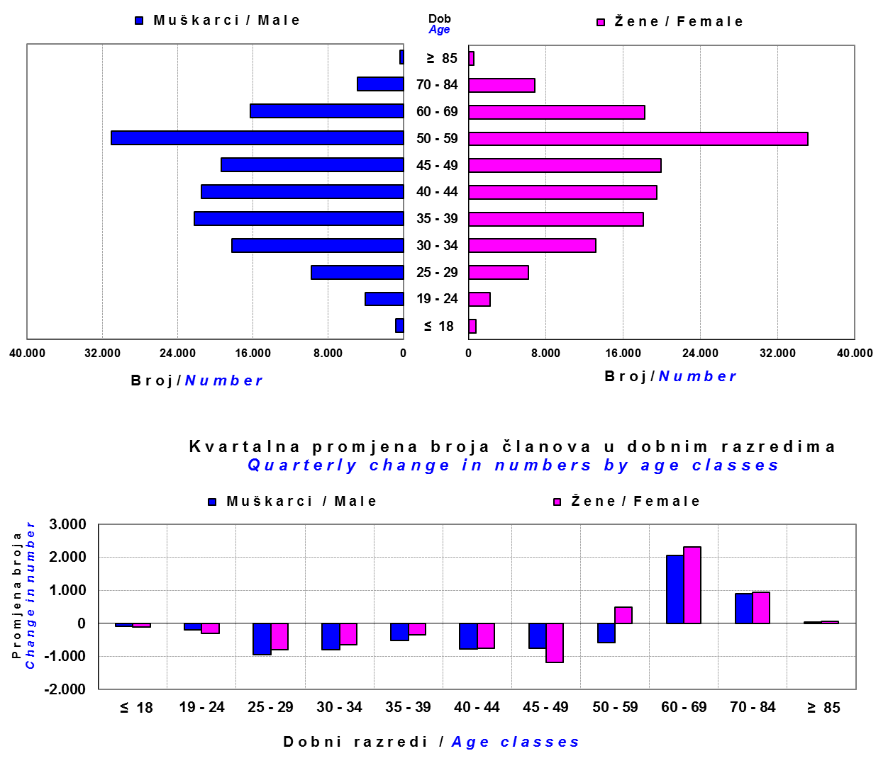

Izvor / Source: DMD-ovi / DMDs

Sadržaj / Contents

 |  |  |  |  |  |  |  |  | stranica/page 13

14 Tablica 15 - Graf 8
Tablica 15: Bruto mirovinski doprinosi uplaćeni ODMF-ovima1) |  |  |  |  | Prosinac 2018.
Table 15: Gross pension contributions paid to ODMFs1) |  |  |  |  | December 2018
...
 |  |  |  | u tisućama kuna / in thousand HRK
Raiffeisen ODMF | 53,474 | 18,096 | 195.49% | 1,415,442 | 3.93%
Ukupno / Total | 179,359 | 59,430 | 201.80% | 4,740,217 | 3.93%
Izvor / Source: DMD-ovi / DMDs
1) Bruto doprinosi jednaki su ukupno uplaćenim doprinosima članova dobrovoljnih mirovinskih fondova, prije odbitka naknade DMD-ova od uplaćenih doprinosa.
1) Gross contribution is a contribution paid in by members of a voluntary pension fund which includes DMDs' entry fee.
2) U ukupnim uplatama iskazana su i uplaćena sredstva državnog poticaja.
2) Total net contributions include state subsidies.

Grafikon 8: Mjesečna promjena bruto mirovinskih doprinosa uplaćenih ODMF-ovima |  |  |  |  | Prosinac 2018.
Chart 8: Monthly change of gross pension contributions paid to ODMFs |  |  |  |  | December 2018
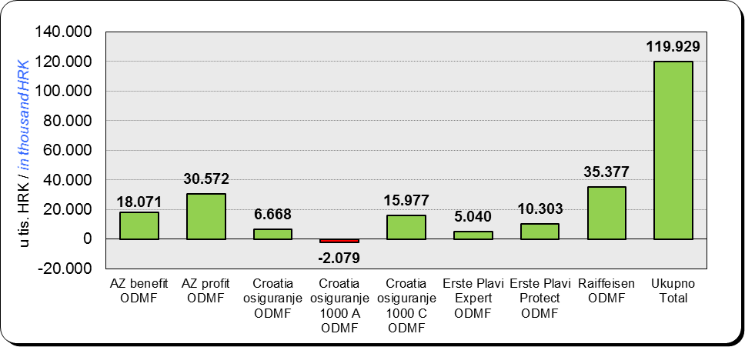

Izvor / Source: DMD-ovi / DMDs

Sadržaj / Contents
...

15 Tablica 16 - Graf 9,10
...
 |  |  |  |  |  | u tisućama kuna / in thousand HRK
Croatia osiguranje 1000 A ODMF | 4,565 | 0.11% | 4,213 | 0.10% | 352 | 8.34%
Croatia osiguranje 1000 C ODMF | 19,100 | 0.45% | 2,616 | 0.06% | 16,485 | 630.26%
Erste Plavi Expert ODMF | 260,711 | 6.16% | 257,159 | 6.24% | 3,552 | 1.38%
Erste Plavi Protect ODMF | 220,071 | 5.20% | 205,604 | 4.99% | 14,467 | 7.04%
Raiffeisen ODMF | 1,290,177 | 30.49% | 1,260,294 | 30.59% | 29,882 | 2.37%
Ukupno / Total | 4,231,346 | 100.00% | 4,120,344 | 100.00% | 111,002 | 2.69%
Izvor /Source: HANFA

Grafikon 9: Udjeli pojedinih ODMF-ova u ukupnoj neto imovini |  |  |  |  |  | Prosinac 2018.
Chart 9: ODMFs' shares in total net assets |  |  |  |  |  | December 2018
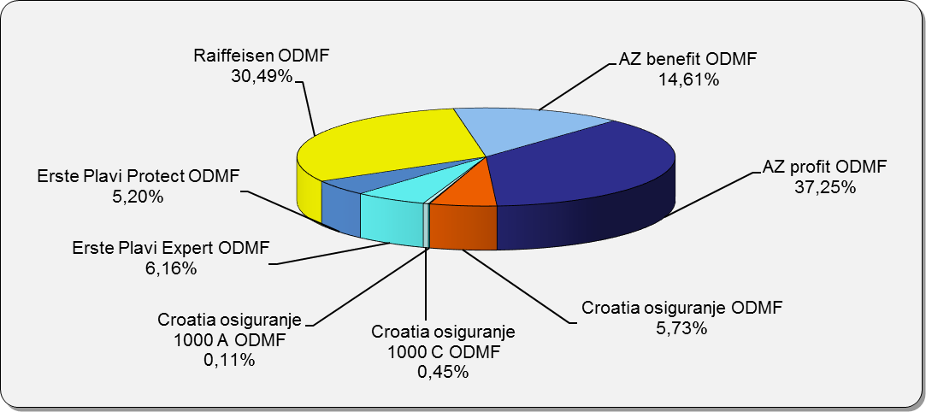

Izvor /Source: HANFA

Grafikon 10: Mjesečna promjena neto imovine ODMF-ova |  |  |  |  |  | Prosinac 2018.
Chart 10: ODMFs net assets monthly change |  |  |  |  |  | December 2018
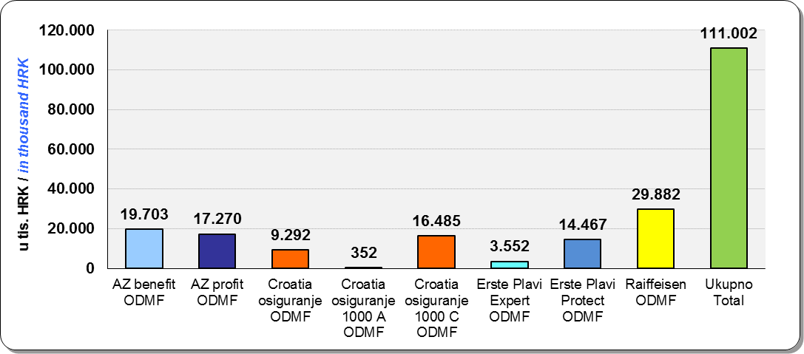

Izvor /Source: HANFA

Sadržaj / Contents
 |  |  |  |  |  | stranica / page 15

19 Tablica 20 - Graf 11
...
 |  | Rujan 2018. |  |  | Lipanj 2018. |  | Kvartalna promjena Quarterly change
60 - 69 | 1,796 | 984 | 2,780 | 1,436 | 794 | 2,230 | 360 | 190 | 24.66%
70 - 84 | 128 | 62 | 190 | 120 | 31 | 151 | 8 | 31 | 25.83%
≥ 85 | 0 | 1 | 1 | 0 | 1 | 1 | 0 | 0 | 0.00%
Ukupno Total | 20,875 | 18,201 | 39,076 | 16,074 | 14,366 | 30,440 | 4,801 | 3,835 | 28.37%
Izvor / Source: DMD-ovi / DMDs

Grafikon 11: Dobna i spolna struktura članova ZDMF- ova na dan 30. rujna 2018.
Chart 11: ZDMF members age and gender structure as at 30 September 2018

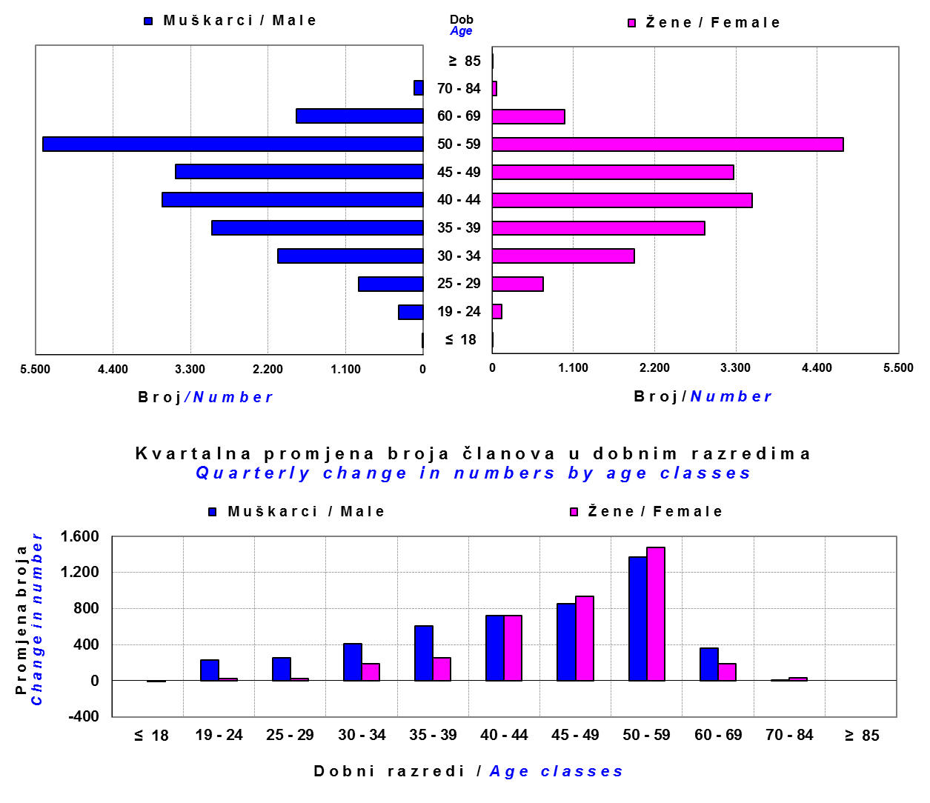

Izvor / Source: DMD-ovi / DMDs

Sadržaj / Contents

 |  |  |  |  |  |  |  |  | stranica / page 19

20 Tablica 21 - Graf 12
...
Dobrovoljno mirovinsko društvo Voluntary pension fund management company | Zatvoreni dobrovoljni mirovinski fond Closed voluntary pension fund | Cijene udjela ZDMF-ova ZDMFs' unit prices |  | Prinosi ZDMF-ova / ZDMFs' rates of return
Raiffeisen d.d. | ZDMF T-HT | 228.9722 | 231.2590 | -0.99% | -0.14% | 0.91% | 0.91% | 7.12% | 20.12.2006.
Izvor / Source: HANFA

Grafikon 12: Mjesečni prinosi ZDMF-ova |  |  |  |  |  |  |  |  | Prosinac 2018.
Chart 12: ZDMF monthly rates of return |  |  |  |  |  |  |  |  | December 2018

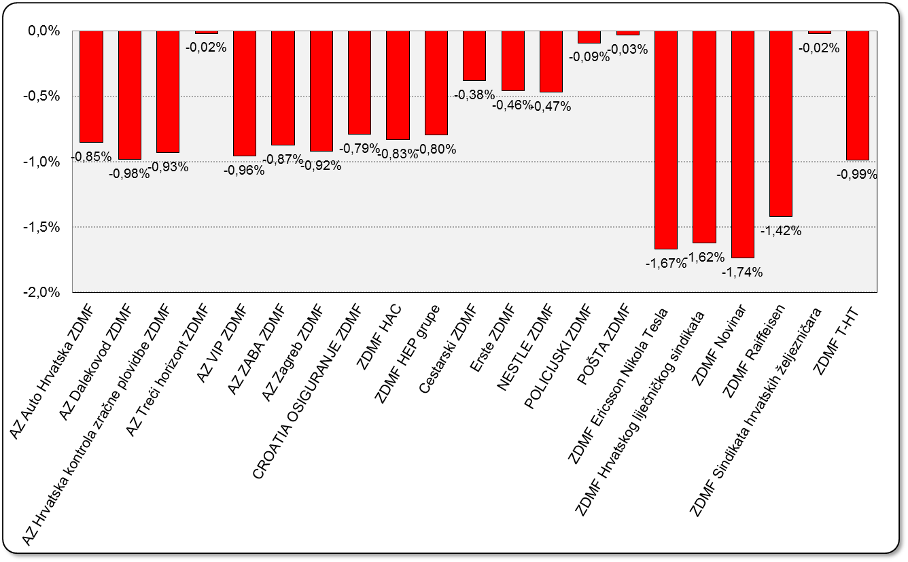

Izvor / Source: HANFA

Sadržaj / Contents

 |  |  |  |  |  |  |  |  | stranica / page 20

21 Tablica 22,23 - Graf 13,14
II. Dio: Mirovinska osiguravajuća društva
Section II: Pension Insurance Companies

A / OBVEZNO MIROVINSKO OSIGURANJE
A / MANDATORY PENSION INSURANCE

Tablica 22: Broj korisnika i broj ugovora po godinama |  |  | Grafikon 13: Broj korisnika i broj ugovora po godinama
Table 22: Number of pensioners and contracts per year |  |  | Chart 13: Number of pensioners and contracts per year

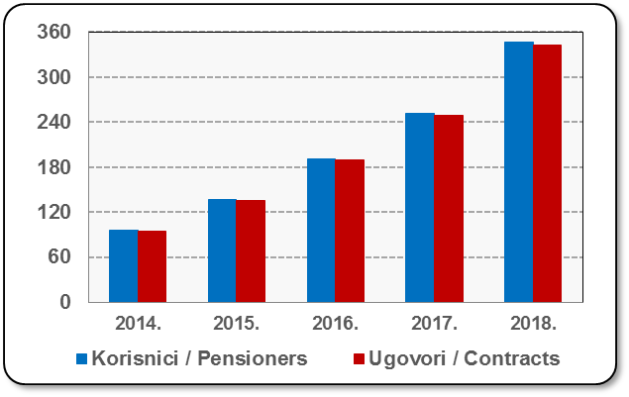
Godina Year | Korisnici Pensioners | Ugovori Contracts
2014. | 96 | 95
2015. | 137 | 135
2016. | 191 | 189
2017. | 251 | 249
2018. | 347 | 343
Izvor / Source: HANFA

 |  |  | Izvor / Source: HANFA

Tablica 23: Broj korisnika i broj ugovora u zadnjih godinu dana |  |  | Grafikon 14: Broj korisnika i broj ugovora u zadnjih godinu dana | Kvartalni podaci Quarterly data
Table 23: Number of pensioners and contracts over the past year |  |  | Chart 14: Number of pensioners and contracts over the past year

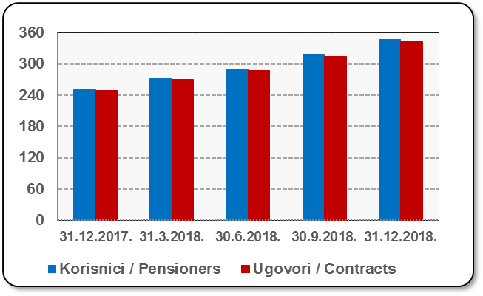
Mjesec Month | Korisnici Pensioners | Ugovori Contracts
31.12.2017. | 251 | 249
31.3.2018. | 272 | 270
30.6.2018. | 290 | 287
30.9.2018. | 318 | 315
31.12.2018. | 347 | 343
Izvor / Source: HANFA

 |  |  | Izvor / Source: HANFA

Sadržaj / Contents
...

22 Tablica 24,25 - Graf 15,16
B / DOBROVOLJNO MIROVINSKO OSIGURANJE
B / VOLUNTARY PENSION INSURANCE

Tablica 24: Broj korisnika i broj ugovora po godinama |  |  | Grafikon 15: Broj korisnika i broj ugovora po godinama
Table 24: Number of pensioners and contracts per year |  |  | Chart 15: Number of pensioners and contracts per year
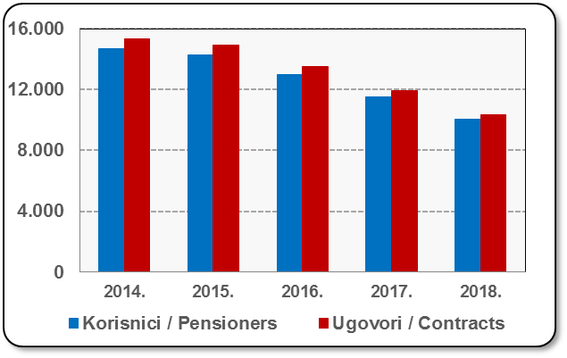
Godina Year | Korisnici Pensioners | Ugovori Contracts
2014. | 14,706 | 15,335
2015. | 14,285 | 14,904
2016. | 13,006 | 13,515
2017. | 11,521 | 11,909
2018. | 10,024 | 10,317
Izvor / Source: HANFA

 |  |  | Izvor / Source: HANFA

Tablica 25: Broj korisnika i broj ugovora u zadnjih godinu dana |  |  | Grafikon 16: Broj korisnika i broj ugovora u zadnjih godinu dana | Kvartalni podaci Quarterly data
Table 25: Number of pensioners and contracts over the past year |  |  | Chart 16: Number of pensioners and contracts over the past year
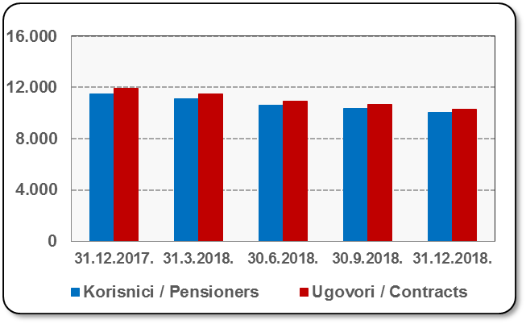
Mjesec Month | Korisnici Pensioners | Ugovori Contracts
31.12.2017. | 11,521 | 11,909
31.3.2018. | 11,104 | 11,464
30.6.2018. | 10,609 | 10,932
30.9.2018. | 10,338 | 10,646
31.12.2018. | 10,024 | 10,317
Izvor / Source: HANFA

 |  |  | Izvor / Source: HANFA

Sadržaj / Contents
...

24 Tablica 27 - Graf 17
...
 | * u tisućama kuna / in thousand HRK
23 | Životna osiguranja kod kojih osiguranik na sebe preuzima investicijski rizik Assurance/insurance linked with units of investment funds - unit-linked | 53,759 | 448,516 | 4,459 | 208,782
24 | Tontine Tontine | - | - | - | -
25 | Osiguranje s kapitalizacijom isplate Assurance with paid-up sum assured | - | - | - | -
 | UKUPNO (neživotna osiguranja, vrste 01 - 18) TOTAL (non-life insurance, lines 01 -18) | 8,902,991 | 6,721,437 | 4,217,039 | 3,240,285
 | UKUPNO (životna osiguranja, vrste 19 - 25) TOTAL (life assurance 19 - 25) | 1,486,985 | 3,134,191 | 65,966 | 2,312,500
 | UKUPNO / TOTAL | 10,389,976 | 9,855,628 | 4,283,005 | 5,552,785
Izvor / Source: HANFA

Grafikon 17: Udio bruto zaračunate premije po vrstama osiguranja
Chart 17: Gross Written Premium by Line of Insurance
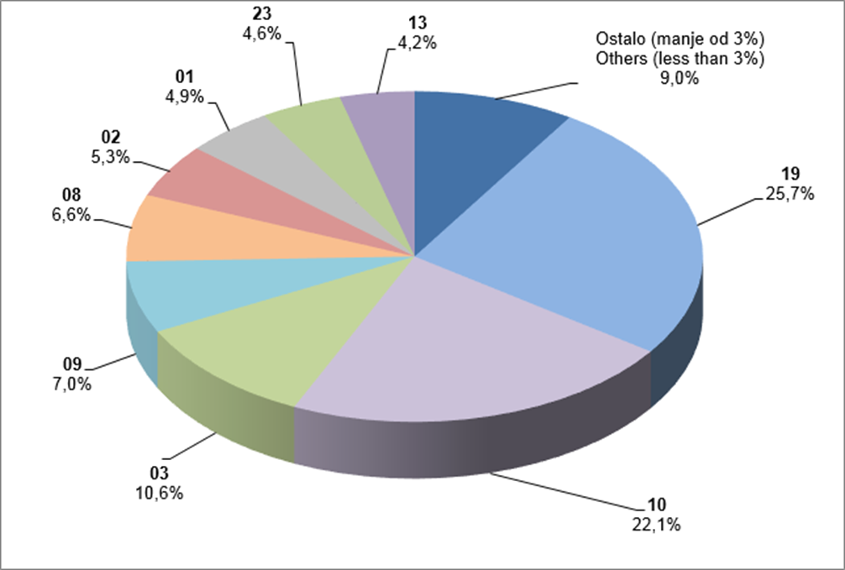

Izvor / Source: HANFA

Sadržaj / Contents
...

25 Graf 18
Grafikon 18: Udio zaračunate bruto premije i likvidiranih šteta po društvima za osiguranje po vrstama osiguranja za period od 1. siječnja do 31. prosinca 2018.
Chart 18: Share of written premium and claims settled per line of insurances for the period 1 January - 31 December 2018
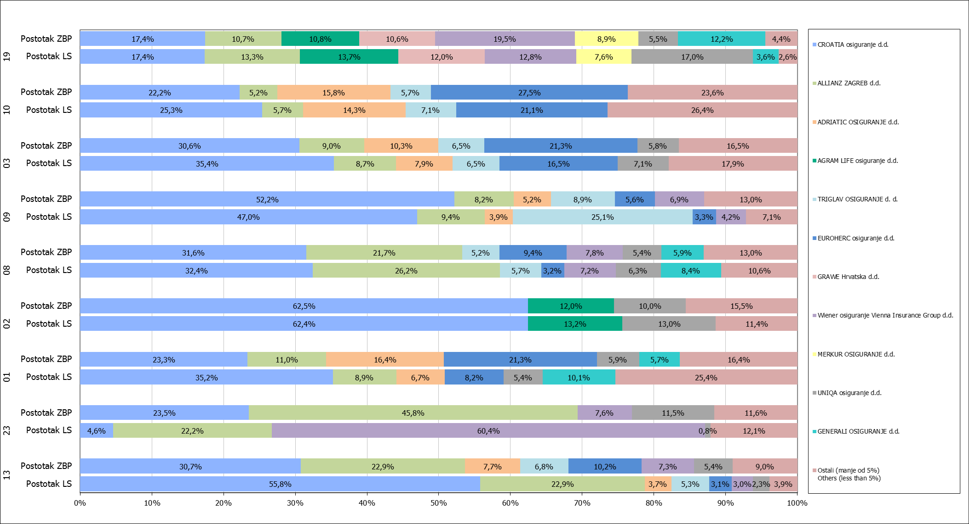

Izvor / Source: HANFA

Napomena: Grafikon prikazuje društva za osiguranje sa zaračunatom bruto premijom većom od 5% ukupne zaračunate bruto premije u promatranoj vrsti osiguranja.
Grafikon prikazuje samo vrste osiguranja sa zaračunatom bruto premijom većom od 3% ukupne zaračunate bruto premije tržišta osiguranja u RH.
Kratice ZBP i LŠ redom predstavljaju zaračunatu bruto premijiu i likvidirane štete

Note:The chart represents insurance companies with written premium greater then 5% of total written premium of the presented line of insurance.
Chart represents lines of insurance with written premium greater then 3% of total written premium of Croatian insurance market.
Abbreviations ZBP and LŠ stands for written premium and claims settled respectively.

Vrste osiguranja / line of insurance:
...

